상품제안서
미니포켓 휴대용 메모장 노트수첩 A7 | 상품코드: S43059

 |  |  |  |  |  |  | 02-713-8555 | www.synergygift.co.kr
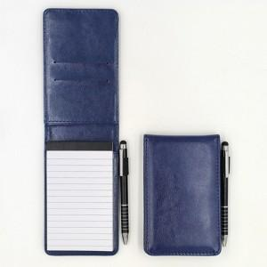

【상세/제작정보】

【인쇄/포장옵션】 | 불박, 풀칼라 / OPP(비닐)

【공급단가】 | 수량 | 100~ | 300~ | 1,000~ | 3,000~ | 5,000~
*VAT별도 | 단가 | 5,980원 | 5,650원 | 5,380원 | 5,240원 | 5,150원

【상품 URL】 | https://www.synergygift.co.kr:443/src/goods_detail.php?gdno=43059

